Treino
GERENCIADOR DE ESTOQUES
Menu
Lançamentos
Relatórios

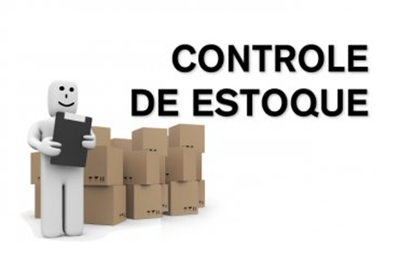

Salvar imagem com pnj ou jpg. Clica em cima da imagem dá ctrl x/colar especial /escolhe o tipo desejado. Inserir formas: clica na aba inserir/icone de formas/escolhe a forma Formatar formas: clica na forma (caixa de texto, por exemplo) e clica na aba formatar que aparece

Menu Gabarito
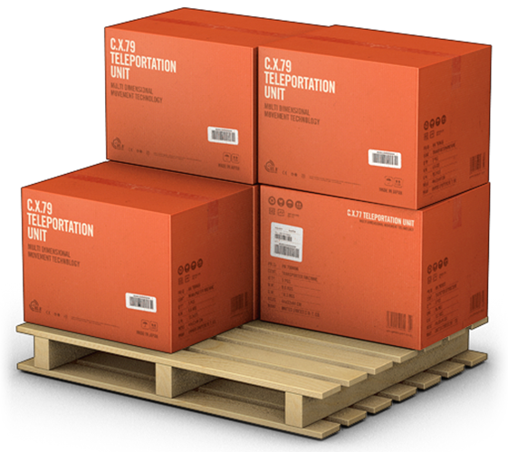
MENU
GERENCIADOR DE ESTOQUES
LANÇAMENTOS
RELATÓRIOS

